ルール
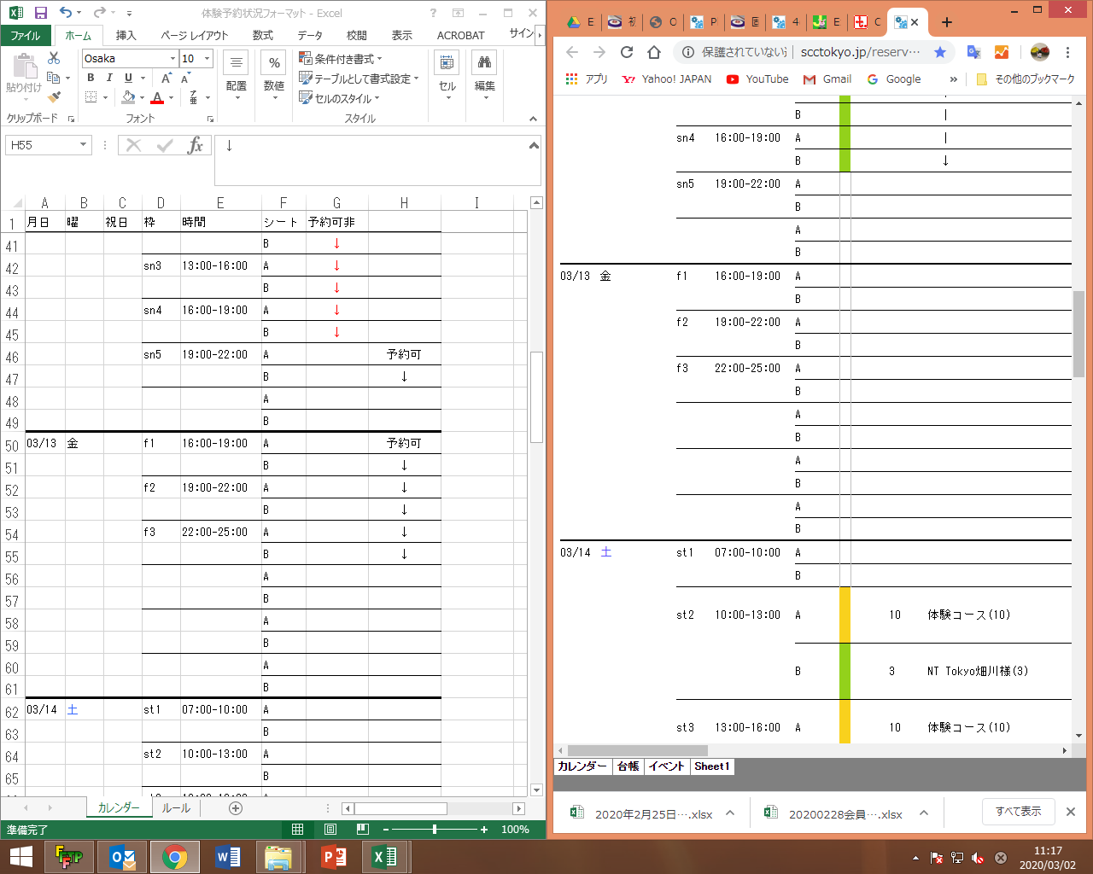
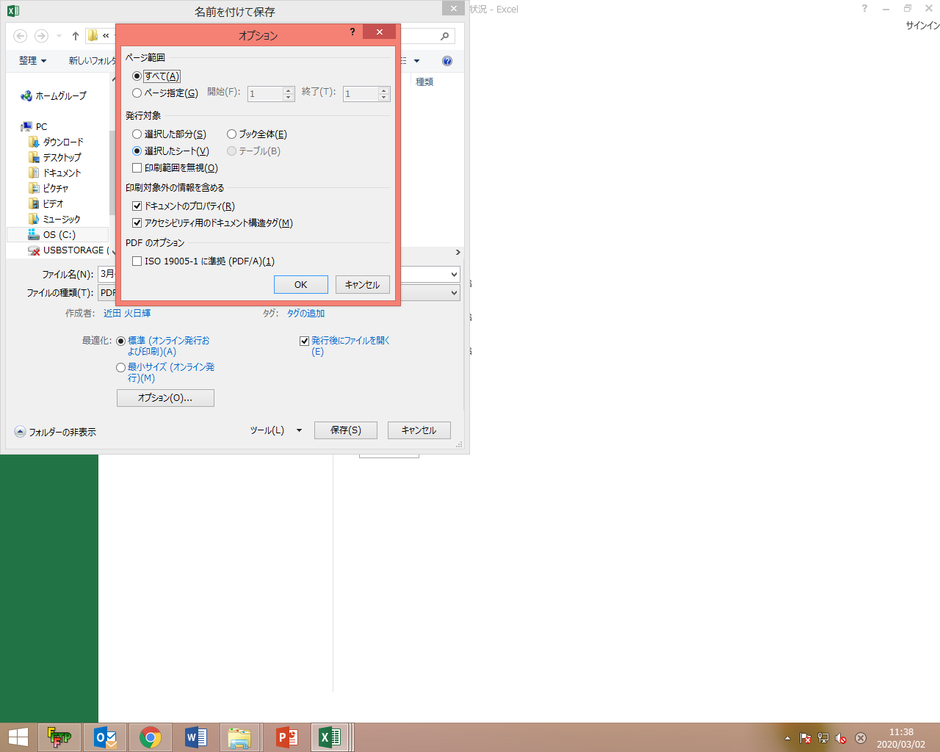
・過ぎた日は灰色にする |  | ・入力したら上書き保存後、PDFで保存
・出来るだけ一日の最後に一回更新 |  | (カレンダーシートのみ)
・貸切、大会、仮押さえの体験、等に注意する
 |  | 例
・予約更新した後、ブラウザで確認しながら入力すると効率的 |  | カレンダーシートのみ選択
 | windowsキー+矢印キー、でウィンドウ分割 | 名前を付けて保存
例 |  | オプション
 |  | 下図のようにする

